关系图
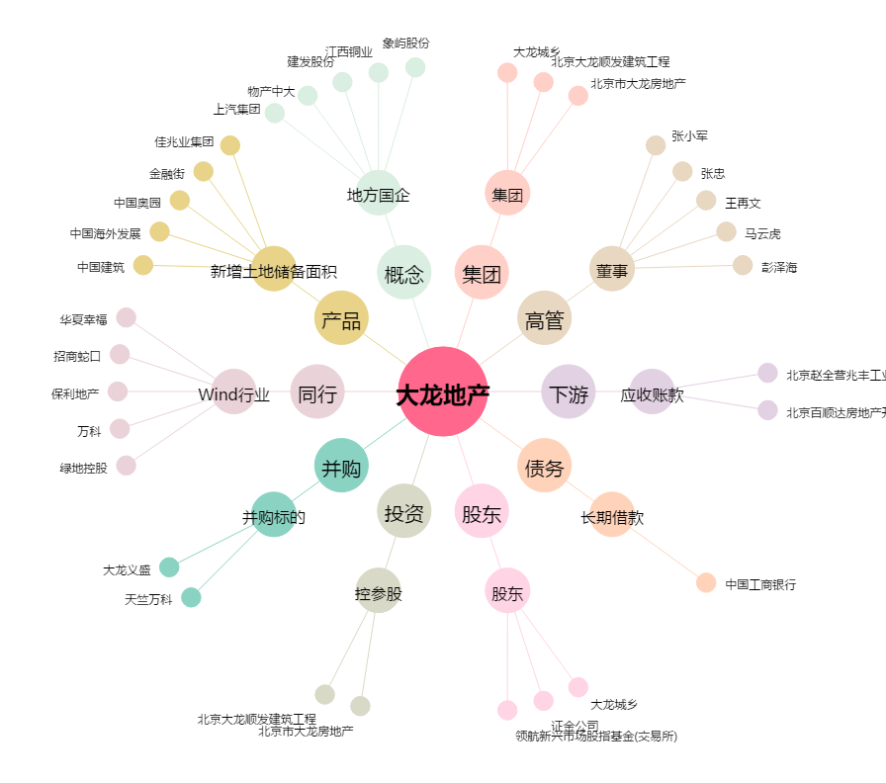
大龙地产[600159.SH] - 关系概览图

